Index
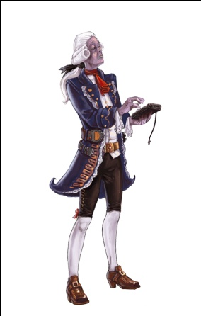
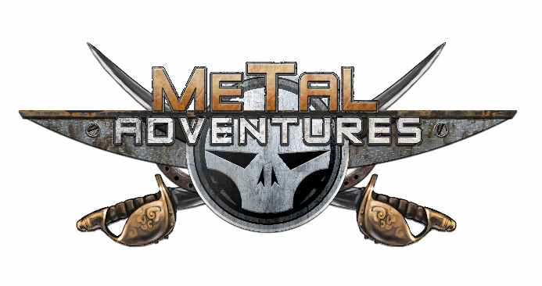

 | Générateur de personnage !
Vous voici sur une modeste feuille excel qui a pour but de vous aider à créer un personnage pour le jeux de rôle Metal Adventures. Ce jeu et sont contenu sont la propriétés d'Arnaud Cuidet et de la maison d'édition Matagot. Le développement de cet outil m'a demandé du temps et quelques prises de têtes pour arriver à un résultat pratique et complet. Pour un rendu optimal, téléchargez la police Space Age. Merci de ne pas vous approprier ce travail ;) Pour l'honneur des pirates, une dernière bordée ! Guilhan aka Baldornio sur le forum officiel.

 | 1) Naissance : Humain ou Mutant |  | 5) Choix des Avantages & Défauts | Etape 2
 | 2) Choix de l'Origine | Etape 1 | 6) Choix des Mutations |  | 8) Validation des armes/armures | Fiche
 | 3) Choix de l'Archétype |  |  |  | 9) Impression de la fiche
 | 4) Répartition des points |  | 7) Choix de l'équipement de départ | Etape 3

